1006035
 |  |  |  | 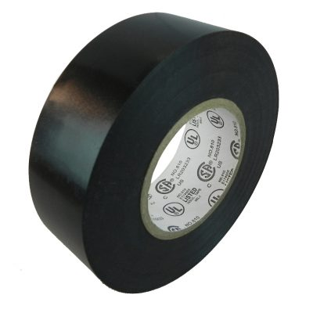

PLANILLA DE DATOS GARANTIZADOS

TAPE DE VINILO |  |  |  | CÓDIGO | 1006035
 |  |  |  | FECHA DE REVISIÓN | 2021-09-01
DESCRIPCIÓN SAP: TAPE D/VINILO |  |  |  | ÁREA ESPECIALISTA | DIRECCIÓN DE REDUCCIÓN DE PÉRDIDA
ITEM | DATOS | UNIDAD | PEDIDO | OFRECIDO | COMPROBACIÓN Y MEDICIÓN | RESULTADO
1 | Empresa proveedora | …. | *
2 | Fabricante | …. | *
3 | Marca | …. | *
4 | Modelo | …. | *
5 | País de origen | …. | *
6 | Norma de fabricación y ensayos | …. | UL-510
7 | Empaque | Und. | 10 unidades por cajas
8 | Garantía | Años | 1
9 | Características Generales | …. | ….
9.1 | Material | …. | PVC
9.2 | Color | …. | Negro
9.3 | Espesor | mm | 0.177 ± 0.001
9.4 | Ancho | mm | 19
9.5 | longitud | m | 20 ± 0.5
9.6 | Tipo de material |  | AUTOEXTINGUIBLE
10 | Características Adicionales | …. | ….
10.1 | Rigidez Dieléctrica | V/mils | 1150
10.2 | Temperatura de trabajo | ᵒC | -18 / 105
10.3 | Elongación mínima sin afectar propiedades físicas | % | 130

(*) A indicar por el oferente

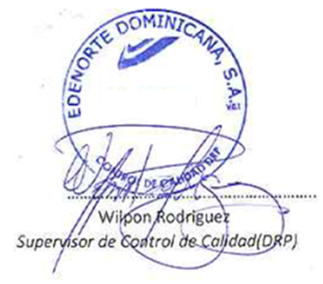

 |  |  |  |  | …………………………………….
 |  |  |  |  | Fecha de oferta

 |  |  |  |  | …………………………………….
 |  |  |  |  | Nombre y firma del oferente

